Hoja1




CENTRO DE OPERACIONES DE EMERGENCIAS COE.

DEPARTAMENTO DE COMPRAS , COE.

RELACION DE PAGO A PROVEEDORES
CORRESPONDIENTE AL MES DE OCTUBRE 2022.

ORDEN | BENEFICIARIO | DESCRIPCION DE LA COMPRA | FACTURA | FECHA | MONTO | VENCIMIENTO | MONTO PAGADO | PENDIENTE | ESTADO
1 | - | NO HUBO PAGO A PROVEEDORES DURANTE EL MES DE OCTUBRE 2022. | - | - | - | - | - | - | -
 |  |  |  | TOTAL: | 0.00 |  | 0.00
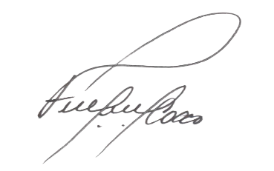


FERNANDO FELIZ
Encargado de Compras y Contrataciones del COE

